迦楼罗
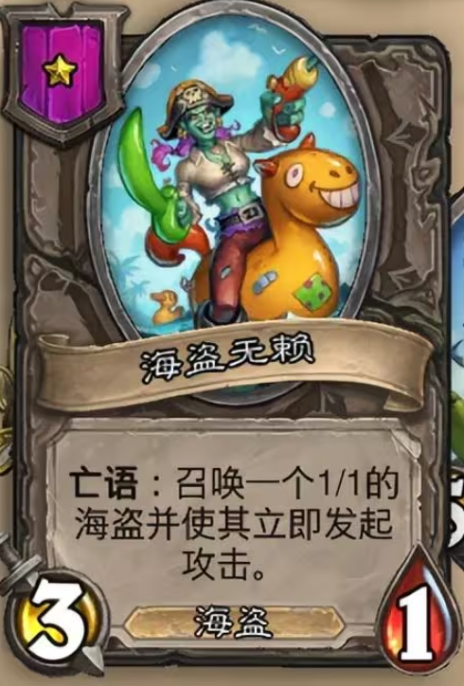
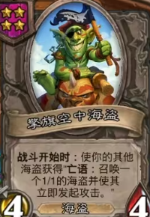
归属阵营 | ID | 类型 | 名称 | 特性描述 |  | 等级 | 攻击 | 生命 | 原画 | 定位
迦楼罗 |  |  | 飞行特性 | 飞行：部将首次攻击时触发 |  | 1
迦楼罗 |  |  | 抢攻特性 | 出现在战场时立即发起进攻（不是先手流程，召唤出即进攻，不受狂怒，先手影响，无法攻击隐匿目标）
迦楼罗 | 0 | 跳操 | 雏鹰 | 出现在战场时立即发起进攻 |  |  | 2 | 1 | 雏鹰临时 | 基础跳操部件
迦楼罗 | 1 | 跳操 | 羽蛋 | 残念，召唤1个拥有飞行的雏鹰并获得抢攻 | 金色为2个 | 1 | 1 | 2 | 羽蛋-拆分 | 基础跳操部件
迦楼罗 | 2 | 过渡 | 山间药童 | 先手，获得等同于当前商店等级的属性值，1回合 | 金色为2倍属性 | 1 | 1 | 1 | 采药童子 - 拆分
迦楼罗 | 3 | 飞行 | 金翅哨兵 | 飞行，对自身使用 | 飞行，自身获得+4+4 | 2 | 3 | 2 | 金翅哨兵 | 基础飞行过渡
迦楼罗 | 4 | 过渡 | 羽族长老 | 获得攻击力时，同时获得+2生命 | 金色为+4生命 | 2 | 2 | 4 | 羽族长老 - 拆分 | 前期过渡
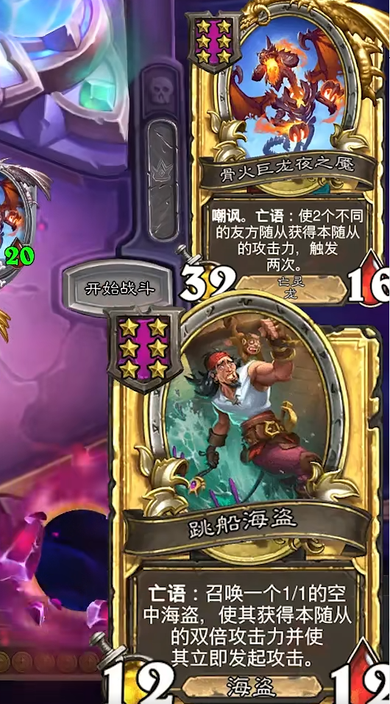
迦楼罗 | 5 | 飞行 | 羽族少女 | 回合更始，将本部将左侧的部将随机变为高一级的部将 | 金色为高2次 | 3 | 4 | 2 | 羽族少女拆分 | 增加特殊效果
迦楼罗 | 6 | 飞行 | 羽族图腾 | 当场上一个部将触发飞行时，自己和随机另外2个己方部将+2+2 | 金色为+4+4 | 3 | 4 | 4 | 迦楼罗长弓手拆分
迦楼罗 | 7 | 飞行 | 长弓手 | 飞行：对随机3个敌人造成2点法术伤害 | 飞行：对随机3个敌人造成4点法术伤害 | 3 | 1 | 3 | 羽族图腾-拆分 | 中期属性过渡
迦楼罗 | 8 | 飞行 | 影枭 | 飞行：获得1张香火钱神通 | 飞行：获得1张大金锭神通 | 4 | 2 | 3 | 羽族哨兵-拆分
迦楼罗 | 9 | 跳操 | 战鹰 | 每使用2张牌，使你最左侧部将+1灵力 | 每使用1张 | 4 | 3 | 4 | 二郎神扑天鹰 - 拆分 | 养成大姐攻击
迦楼罗 | 10 | 跳操 | 哺育巢穴 | 残念，召唤1个拥有飞行能力的迦楼罗部将并使其获得抢攻（不包含巢穴自己） | 金色为召唤2个 | 4 | 5 | 5 | 羽族大祭司-拆分 | 补充飞行频率
迦楼罗 | 11 | 跳操 | 金羽斗士 | 当友方部将发起攻击时，自身+3+3 | 金色为+6+6 | 5 | 5 | 6 | 中立翔空三万尺 - 拆分
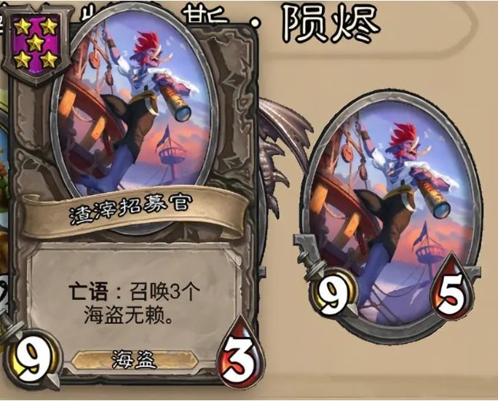
迦楼罗 | 12 | 飞行 | 天空祭司 | 先手：触发左侧迦楼罗部将的飞行效果 | 金色未两侧 | 5 | 5 | 2 | 哺育巢穴-拆分 | 跳操核心部件
迦楼罗 | 13 | 飞行 | 玄羽斗士 | 飞行，己方所有迦楼罗部将+3+3，2次 | 金色为+6+6 2次 | 5 | 7 | 5 | 黑羽斗士拆分
迦楼罗 | 14 | 跳操 | 幻羽 | 友方指向性法术效果释放2次 | 金色为3次 | 6 | 3 | 4 | 羽族大姐 - 拆分 | 攻击分给跳操部件，如果给所有单位可适配地府
迦楼罗 | 15 | 飞行 | 大龙神 | 飞行：随机1个友方部将随机获得狂怒/转生其中一个效果，1回合 | 飞行：随机1个友方部将随机获得狂怒/护盾/血战/转生其中一个效果，1回合 | 6 | 7 | 5 | 中立祖龙巧妖
迦楼罗 | 16 | 飞行 | 大羽神 | 当场上一个部将触发飞行时，同时触发1次己方所有飞行效果（唯一效果） | 金色为2次 | 6 | 4 | 6 | 羽族圣地-拆分 | 特性属性放大器，同时触发所有效果

 |  |  | 神羽 | 使一个迦楼罗部将获得+3+3，本局中每释放过一次，下次释放时则额外增加1次，当前：15
迦楼罗 | 11 | 飞行 | 天空祭司 | 先手：触发左侧迦楼罗部将的飞行效果 | 登场：触发一个迦楼罗部将飞行效果1次，并使所有己方部将+4+4 | 5 | 5 | 2 | 哺育巢穴-拆分 | 跳操核心部件
迦楼罗 | 15 | 飞行 | 大龙神 | 飞行：随机1个友方部将随机获得狂怒/转生其中一个效果，1回合 | 飞行：随机1个友方部将随机获得狂怒/护盾/血战/转生其中一个效果，1回合 | 6 | 7 | 5 | 中立祖龙巧妖
迦楼罗 | 3 | 飞行 | 金翅哨兵 | 飞行，获得1张灵光帽 | 飞行，获得2张灵光帽 | 2 | 3 | 2 | 金翅哨兵 | 基础飞行过渡
迦楼罗 | 8 | 跳操 | 战鹰 | 你每使用过一张牌，使你最右侧的部将获得+3攻击力 | 金色+6 | 4 | 3 | 4 | 二郎神扑天鹰 - 拆分 | 养成大姐攻击
迦楼罗 | 14 | 跳操 | 幻羽 | 每当一个友方迦楼罗发起攻击，使其获得本角色的攻击力，1回合 | 金色为2倍攻击力 | 5 | 6 | 6 | 羽族大姐 - 拆分 | 攻击分给跳操部件，如果给所有单位可适配地府

任意
归属阵营 | ID | 类型 | 名称 | 特性描述 | 星级 | 品质 | 攻击 | 生命
任意 | 1 | 部将 | 乞丐 | 出售：获得1枚铜钱 | 1 | 普 | 1 | 2
任意 | 2 | 部将 | 乞丐 | 出售：获得2枚铜钱 | 1 | 金 | 1 | 2
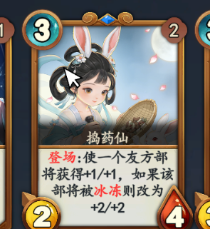
任意 | 3 | 部将 | 休假的胖胖 | 每消耗4枚金币,使你的所有部将获得+1/+1 | 5 | 普 | 2 | 9
任意 | 4 | 部将 | 休假的胖胖 | 每消耗4枚金币,使你的所有部将获得+2/+2 | 5 | 金 | 2 | 9
任意 | 5 | 部将 | 舞姬 | 回合更始，获得1张6星神通牌 | 6 | 普 | 6 | 6
任意 | 6 | 部将 | 舞姬 | 回合更始，获得2张6星神通牌 | 6 | 金 | 6 | 6
 | 7 | 部将 | 捣药仙 | 决策1：使你本局神通获得+1攻击强度，决策2:使你本局神通获得+1生命强度 | 3 | 普 | 2 | 3
 | 8 | 部将 | 捣药仙 | 决策1：使你本局神通获得+2攻击强度，决策2:使你本局神通获得+2生命强度 | 3 | 金 | 2 | 3
 | 9 | 部将
 | 10 | 部将
 | 11 | 部将
 | 12 | 部将
 | 13 | 部将
 | 14 | 部将
 | 15 | 部将
 | 16 | 部将
 | 17 | 部将
 | 18 | 部将
 | 19 | 部将 | 万岁狐仙 | 你每使用一张牌，比这张牌等级低的每个类型部将获得+3+3 | 6 | 普通 | 4 | 5
 | 20 | 部将
 | 21 | 部将
 | 22 | 部将
 | 23 | 部将
 | 24 | 部将
 | 25 | 部将
 | 26 | 部将
 | 27 | 部将
 | 28 | 部将
 | 29 | 部将
 | 30 | 部将
 | 31 | 部将
 | 32 | 部将
 | 33 | 部将
 | 34 | 部将
 | 35 | 部将
 | 36 | 部将
 | 37 | 部将
 | 38 | 部将
 | 39 | 部将
 | 40 | 部将
 | 41 | 部将
 | 42 | 部将
 | 43 | 部将
 | 44 | 部将
 | 45 | 部将
 | 46 | 部将
 | 47 | 部将
 | 48 | 部将
 | 49 | 部将
 | 50 | 部将
 | 51 | 部将
 | 52 | 部将
 | 53 | 部将
 | 54 | 部将
 | 55 | 部将
 | 56 | 部将
 | 57 | 部将
 | 58 | 部将
 | 59 | 部将
 | 60 | 部将
 | 61 | 部将
 | 62 | 部将
 | 63 | 部将
 | 64 | 部将
 | 65 | 部将
 | 66 | 部将
 | 67 | 部将
 | 68 | 部将
 | 69 | 部将
 | 70 | 部将
 | 71 | 部将
 | 72 | 部将

